匿名診療等関連情報の提供依頼について（集計）_R2
匿名診療等関連情報の提供依頼について（集計）

１．提供形式
匿名診療等関連情報を集計した結果は、CSVもしくはEXCELでの提供となります。
依頼にあたっては、「別添８ 詳細な抽出条件の指定」（以降、別紙）により詳細な条件を明示してください。
以下、別紙による条件指定の方法について説明します。なお、別紙に記入いただく箇所は黄色地で明示しています。

２．基本条件の設定
別紙にあります各テーブルの先頭にある、集計期間を指定してください。

集計期間： |  |  |  |  | DPCデータベースでは医療機関から提出された対象年度単位で集積しています。
複数年度のテータ提供が必要な場合は、年度毎に「別添８ 詳細な抽出条件の指定」を分けて
作成してください。

３．集計する項目の選択、絞り込み条件の記入
別紙にあります、各テーブルの必要な項目の、「集計」項目（リストボックス）で、集計方法を選択し、
集計条件がある場合は、「項目仕様」項目で絞り込み条件を選択し、「条件等記入欄」に条件を
記入してください。

条件等記入欄に書ききれない場合は、自由記載シート等に記述してください。

【集計方法】
件数（レコード単位）：出現件数をレコードごとに集計します。
件数（入院単位） ：出現件数を入院年月日ごとに集計します。
合計：項目内の値の足し上げ集計を行います。
平均：項目内の値の平均値を集計します。

例．テンプレートへの記入例
対象テーブル ： Fファイル（入院）
 | # |  | カラム名 |  |  |  |  |  | 属性名 |  |  |  | ・・・ |  | 集計条件 |  |  |  |  | 項目仕様 |  |  | 条件等記入欄

 | 9 |  | REZEPT_SYS_CODE |  |  |  |  |  | レセプト電算処理 システム用コード |  |  |  |  |  | 件数（レコード単位） |  |  |  |  | 絞込み条件 |  |  | コード=150374910 or 150375110

 | ※条件を複数指定する場合は、「or」もしくは「and」なのかわかるよう記入ください。
 | ※絞り込み条件は必須項目ですので、必ず一つ以上記入ください。
 | ※条件等記入欄にコードを大量に記載する必要がある場合は別添でにコードを記入して下さい。（別添でのコード指定はすべて「or」となります。）

例．複数項目を条件とした記入例（結合条件の記載例）
対象テーブル ： 様式1_横持ちH25以前
 | # |  | カラム名 |  |  |  |  |  | 属性名 |  |  |  | ・・・ |  | 集計条件 |  |  |  |  | 項目仕様 |  |  | 条件等記入欄

 | 35 |  | MEDI_RSRC_ICD_10_CODE |  |  |  |  |  | 医療資源を最も投入 した傷病ICD10コード |  |  |  |  |  | 件数（レコード単位） |  |  |  |  | 絞込み条件 |  |  | コード=I212 or I213

対象テーブル ： Fファイル（入院）
 | # |  | カラム名 |  |  |  |  |  | 属性名 |  |  |  | ・・・ |  | 集計条件 |  |  |  |  | 項目仕様 |  |  | 条件等記入欄

 | 9 |  | REZEPT_SYS_CODE |  |  |  |  |  | レセプト電算処理 システム用コード |  |  |  |  |  | 件数（レコード単位） |  |  |  |  | 絞込み条件 |  |  | コード=150374910 or 150375110

 | ※複数項目を指定する場合、項目間の条件が「or」もしくは「and」なのかわかるよう記入ください。

結合条件記載シートの記入
 |  |  |  |  |  | 結合名称 【任意】 |  |  | 主シート名称 【必須】 |  |  |  | 従シート名称 【必須】 |  |  |  |  |  | 抽出条件 【必須】 |  |  |  |  | 結合キー（属性名） 【必須】

 | 結合条件１ |  |  |  |  | 急性心筋梗塞で PCTAあり |  |  | Fファイル（入院） |  |  |  | 様式1_横持ちH25以前 |  |  |  |  |  | 主従両方に含むもの |  |  |  |  | 施設コード and データ識別番号

 | ※結合名称は結合後の抽出条件をさらに結合する必要がある場合に一意の名称を記入し、結合条件２以降の「主シート名称」もしくは「従シート名称」に記入して下さい。
 | ※抽出条件は「主従両方に含むもの」、「主に含むものすべて」のいづれかを選択して下さい。
 |  | 「主に含むものすべて」を選択した場合、上記例では「様式1_横持ちH25以前」シートで抽出した件数に「Fファイル（入院）」シートで抽出された件数を抽出します。
 | ※結合キー（属性名）には主シート名称、従シート名称の両方に含まれる属性名を「and」で記入して下さい。

結合条件記載シートの記入
※集計軸（縦）、（横）共に
「地域」、「年齢」、「性別」、「シート」、「結合条件記載」が選択可能です。
「地域」、「年齢」を選択した場合、直下もしくは右のセルに集計分類を記入して下さい。
例）「地域」の場合は「市町村」、「二次医療圏」等
「年齢」の場合は「年齢階級」、等
※集計軸に「シート」を選択した場合
直下もしくは右のセルにブック中のシート名を記入して下さい。
例）「Fファイル（入院）」を記入の場合、同シートの「集計軸」
が選択されている項目を横集計します。
※集計軸に「結合条件記載」を選択した場合
直下もしくは右のセルに「結合条件１～５」のいずれか
を記入して下さい。
 |  |  |  |  |  |  |  |  |  |  |  |  | 集計軸（横１） 【必須】 |  |  |  | 結合条件記載 |  |  |  |  | 結合条件１
 |  |  |  |  |  |  |  |  |  |  |  |  | 集計軸（横２） 【任意】 |  |  |  | シート |  |  |  |  | Fファイル（入院）
 |  |  |  |  |  |  |  |  |  |  |  |  | 集計軸（横３） 【任意】
 |  | 集計軸（縦１） 【必須】 |  |  |  |  | 集計軸（縦２） 【任意】 |  |  | 集計軸（縦３） 【任意】 |  |  | 集計値の表示形式・計算式等 【任意】 |  |  |  |  |  |  | 端数の取扱い 【任意】 |  | 小数点１桁目 |  |  | 四捨五入
 |  | 地域 |  |  |  |  | 性別
 |  | 二次医療圏

 | ※集計軸が多い場合、集計値が「10未満」となり「-」で提供される場合がありますのでご注意下さい。
 | また、他にも、集計軸が多い（集計軸（縦３）もしくは集計軸（横３）の記入があるなど）場合、その必要性などを確認させていただく場合がありますので、
 | 必要十分な集計軸を選定いただくようご注意をお願いいたします。

４．集計軸の設定について
集計する軸となる項目（何ごとに集計を行うのか）を設定します。
別紙にあります、各テーブルの必要な項目の、「項目仕様」項目（リストボックス）で、「集計軸」を選択します。

例．集計軸を選択した記入例
対象テーブル ： 外来Fファイル
 | # |  | カラム名 |  |  |  |  |  | 属性名 |  |  |  | ・・・ |  | 集計条件 |  |  |  |  | 項目仕様 |  |  | 条件等記入欄

 | 5 |  | DATA_CLASS |  |  |  |  |  | データ区分 |  |  |  |  |  |  |  |  |  |  | 集計軸

例．階級ごとに集計する場合の記入例
対象テーブル ： 外来Fファイル
 | # |  | カラム名 |  |  |  |  |  | 属性名 |  |  |  | ・・・ |  | 集計条件 |  |  |  |  | 項目仕様 |  |  | 条件等記入欄

 | 5 |  | DATA_CLASS |  |  |  |  |  | データ区分 |  |  |  |  |  |  |  |  |  |  | 集計軸 |  |  | 別添 データ区分階級コードごとに集計

作成いただく階級の定義表のイメージ

 |  |  |  | 図4-1. 作成いただく階級の定義表のイメージ
 |  |  |  | ※各階級の定義において、最大・最小の重複や欠落が発生しないよう注意してください。

５．依頼時のお願い
当依頼テンプレートの他に、集計後の表イメージを作成願います。

例．表イメージ（患者住所地の都道府県別、データ区分階級毎・男女別の行為点数の平均）
 | 患者住所地の都道府県 |  |  |  |  |  |  | 基本料等 |  |  | 投薬料等 |  |  | 注射料等 |  |  |  | ・・・・
 |  |  |  |  |  |  |  | 男 | 女 |  | 男 | 女 |  | 男 |  | 女 |  | 男 |  |  | 女
 | 北海道 |  |  |  |  |  |  | 230 | 210 |  | 150 | 130 |  | 50 |  | 51 |  | 400 |  |  | 380
 | 青森 |  |  |  |  |  |  | 235 | 215 |  | 145 | 125 |  | 55 |  | 58 |  | 410 |  |  | 385
 | ※年度ごと等に分けて集計する場合は、あわせて明記してください。

 | 設定したテンプレートだけでは、伝わり辛い事柄、注意すべき点等、詳細に説明が必要な場合は、「集計条件記載」シートにあります自由記載欄に記入願います。
 | ※作成する上で理解、判別等が行えない場合、別途お問い合わせさせていただく場合があります。
 | 条件の確定に要する時間を短縮するため、必要な条件は自由記載シート等へ具体的に記入いただくようお願いいたします。

６．注意事項
データ集計をご依頼の際には、以下の点にご注意ください。

 |  | ・何の単位で件数集計を行うか
 |  | レコードの件数、入院の件数をどの単位で集計するか検討願います。
 |  | 詳細については、条件等記入欄もしくは、自由記載シート等に記入ください。
 |  | （特に様式１は、親様式１、子様式１、様式１Ａ、様式１Ｂの区分についてご検討ください）

 |  | ・マスターを使用した集計における注意点
 |  | マスターを使うにあたって、マスターに存在しないコードがあった場合の対応方法も明記ください。
 |  | （集計対象外とする、その他として集計する等） 指定の無い場合は、集計対象外となります。

 |  | ・年齢を提供する場合における注意点
 |  | 年齢を提供（区分へ変換する場合や計算において使用する場合なども含む）する場合は、
 |  | 年齢の基準となる日付（例として入院日）の取得方法と、生年月日の取得方法を明記いただいた上で、当該基準となる日付と生年月日を
 |  | 使用した年齢の計算方法を明記してください。
 |  | このとき、DPCデータにおける生年月日には、日や月日の不詳（00や0000）が含まれることに留意いただき、これを考慮した計算方法を
 |  | 明記してください。

 |  | ・演算する場合における注意点
 |  | 元となるDPCデータに想定外のものが存在する場合、演算を行えない場合があります（例えばBMIを計算しようとする場合には、体重や身長が
 |  | 数値でない(null)場合や、ゼロである場合が該当します。）。このようなデータが存在する場合の集計方法を明記してください。
 |  | （集計対象外とするなど。その他の場合は具体的に記載をお願いします。）

 |  | ・条件指定における注意
 |  | 階級やカテゴリによる集計にあたっては、階級やカテゴリの定義においてコードの重複が無いようにしてください。
 |  | コードが重複していた場合、正しい集計結果が得られない場合があります。

 |  | ※Excelで作成される場合、先頭文字が「0」であった場合、削除される場合がございます。
 |  | その場合は、以下の手順を行ってから、記述をお願いします。
 |  | ①対象となる範囲のセル（コードを入力する行）を選択し、右クリック
 |  | ②【セルの書式設定】を選択する。
 |  | ③ | 【分類】を文字列に選択する。

様式３の指定
 |  |  |  |  |  |  |  |  | H29-V1.0版

８．様式３の指定について
 |  | 様式３は医療機関からの提出時はMicrosoftExcelのファイルで提出いただいていますが、ＤＰＣデータベースではこれをデータベースに格納しています。
 |  | 条件等の指定にあたっては次のようにお願いいたします。

 | （１）共通的事項
 |  | 様式３に関する条件等を指定する場合には、「名称1」「名称2」を必ず指定するようお願いいたします。
 |  | また「該当年月」を指定する必要がある場合はあわせて指定をお願いいたします。
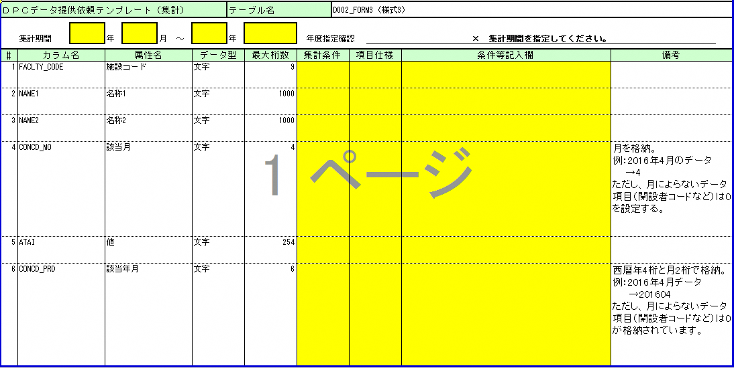

 |  |  |  | 図8-1.様式３の集計条件等の指定用テンプレート
 |  | ①「名称1」「名称2」の指定方法
 |  | 「名称1」および「名称2」は以下のよう指定いただくようお願いいたします。

 |  | 「名称1」は区分番号を含む名称を以下を例に指定してください。
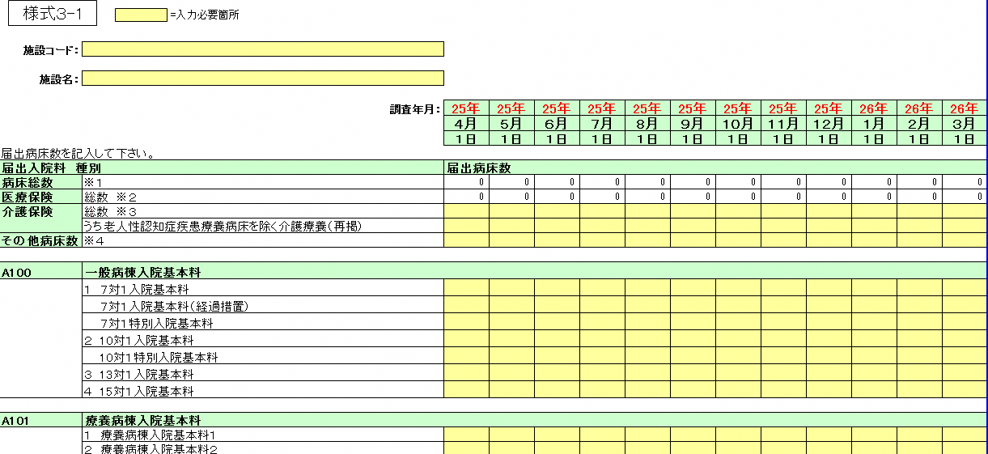

「名称1」は以下のように区分番号を含めて「名称1」の条件としてご指定ください。
例1 : 名称1 = A100 一般病棟入院基本料
例2 : 名称1 = A101 療養病棟入院基本料
例3 : 名称1 = A102 結核病棟入院基本料
「名称2」は以下のようにセルの内容を「名称2」の条件として指定してください。
例1 : 名称2 = １ 7対1入院基本料
例2 : 名称2 = 7対1入院基本料（経過措置）
例3 : 名称2 = 7対1特別入院基本料

 |  |  |  | 図8-2.「名称1」と「名称2」の説明

 |  | 例．A100 一般病棟入院基本料 7対1入院基本料（経過措置） を指定する場合の記入例
 |  | 対象テーブル ： 様式3
 |  | # | カラム名 | 属性名 | ・・・ | 集計条件 | 項目仕様 | 条件等記入欄

 |  | 2 | NAME1 | 名称1 |  |  | 絞込み条件 | 名称1 = A100 一般病棟入院基本料
 |  | 3 | NAME2 | 名称2 |  |  | 絞込み条件 | 名称2 = 7対1入院基本料（経過措置）

年月を限定して集計する場合の例
 |  | ②「該当年月」の指定方法
 |  |  | 「該当年月」は西暦年4桁と月2桁で格納されています。#6「該当年月」は下記の通り6桁の数字で条件指定してください。
 |  |  | 例：調査年月が25年4月データ → 201304 を指定してください。
 |  | 例．調査年月が平成25年4月(2013年4月)のものを絞込み条件として指定する場合の記入例
 |  | 対象テーブル ： 様式3
 |  | # | カラム名 | 属性名 | ・・・ | 集計条件 | 項目仕様 | 条件等記入欄

 |  | 6 | CONCD_PRD | 該当年月 |  |  | 絞込み条件 | 該当年月 = 201304

 |  |  | 月によらないデータ項目（開設者コードなど）の場合、「該当年月」には0が格納されています。この場合は、#6「該当年月」は 0 を条件指定してください。
 |  |  | 対象項目として開設者コードならびに地域医療への貢献に係る評価について以下の通り例示いたします。
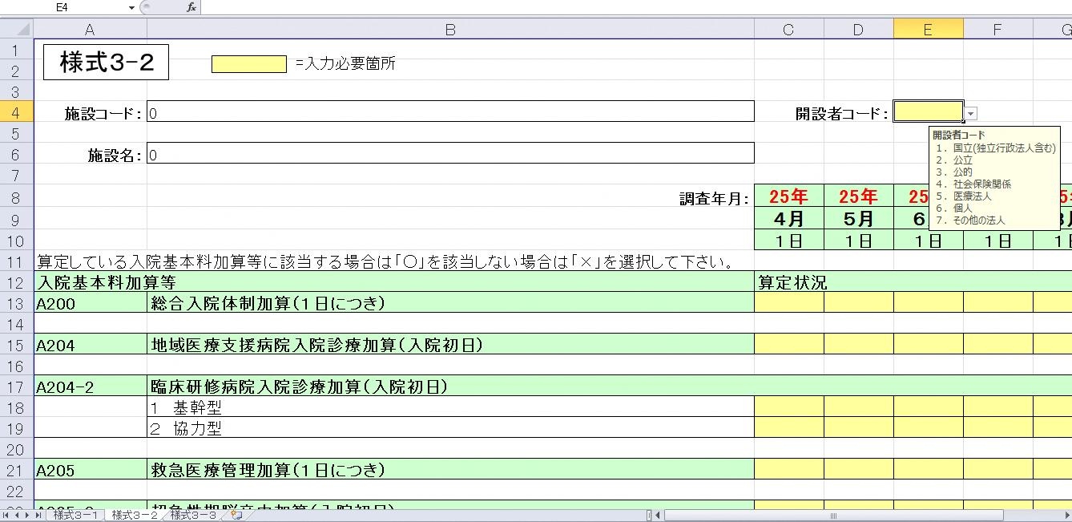

 |  |  |  | 図8-3.様式３において月によらずに格納しているデータ項目例１（開設者コード）

 |  | 例．開設者コードが 1(国立) と 2(公立) のものを指定する場合の記入例
 |  | 対象テーブル ： 様式3
 |  | # | カラム名 | 属性名 | ・・・ | 集計条件 | 項目仕様 | 条件等記入欄

 |  | 2 | NAME1 | 名称1 |  |  | 絞込み条件 | 名称1 = 開設者コード
 |  | 3 | NAME2 | 名称2
 |  | 5 | ATAI | 値 |  |  | 絞込み条件 | 名称1 and 値 and 該当年月 値 = 1 or 2
 |  | 6 | CONCD_PRD | 該当年月 |  |  | 絞込み条件 | 該当年月 = 0

